食事数・シーツ数届
↑ ↑ ↑
 |  |  | 『 食事数 ・ シーツ数 』 届 |  |  |  |  |  |  |  |  |  | 記入日：令和 |  |  | 年 |  | 月 |  | 日

上記、（新規・変更）を選択してください
上記、（新規・変更）を選択してください
※ご利用開始日の ４０日前まで にレストランへご提出ください
※キャンセルポリシーは別紙でご確認ください

団 体 名 |  |  |  |  |  |  |  |  | 利用日程 |  | 令和 年 月 日 ～ 月 日
フ リ ガ ナ |  |  |  |  |  |  |  |  | 担当者連絡先
担 当 者
 |  |  |  |  |  |  |  |  |  |  | ※滞在中に連絡の取れる電話番号を記入してください。

1. 食事内容
※ 食事メニュー、納品場所、人数をご記入ください。 |  |  |  |  |  |  | （レストラン営業時間 朝：7：40～9：00 昼：12：00～13：00 夜：17：30～19：00）
※ 未就学児は4歳以上が対象です。３歳以下の方の食事については別途ご相談ください。
 |  | 朝 食 |  |  |  |  |  | 昼 食 |  |  |  |  |  | 夕 食
月 日（ ） | 食事 メニュー
 | 納品場所
 | 食事数 | 中学生以上 |  | 小学生 |  | 未就学児 | 計 | 中学生以上 |  | 小学生 | 未就学児 | 計 |  | 中学生以上 | 小学生 |  | 未就学児 |  | 計
 |  |  |  |  |  |  | 0
月 日（ ） | 食事 メニュー
 | 納品場所
 | 食事数 | 中学生以上 |  | 小学生 |  | 未就学児 | 計 | 中学生以上 |  | 小学生 | 未就学児 | 計 |  | 中学生以上 | 小学生 |  | 未就学児 |  | 計
 |  |  |  |  |  |  | 0 |  |  |  |  | 0 |  |  |  |  |  |  | 0
月 日（ ） | 食事 メニュー
 | 納品場所
 | 食事数 | 中学生以上 |  | 小学生 |  | 未就学児 | 計 | 中学生以上 |  | 小学生 | 未就学児 | 計 |  | 中学生以上 | 小学生 |  | 未就学児 |  | 計
 |  |  |  |  |  |  | 0 |  |  |  |  | 0 |  |  |  |  |  |  | 0
月 日（ ） | 食事 メニュー
 | 納品場所
 | 食事数 | 中学生以上 |  | 小学生 |  | 未就学児 | 計 | 中学生以上 |  | 小学生 | 未就学児 | 計 |  | 中学生以上 | 小学生 |  | 未就学児 |  | 計
 |  |  |  |  |  |  | 0 |  |  |  |  | 0 |  |  |  |  |  |  | 0
月 日（ ） | 食事 メニュー
 | 納品場所
 | 食事数 | 中学生以上 |  | 小学生 |  | 未就学児 | 計 | 中学生以上 |  | 小学生 | 未就学児 | 計 |  | 中学生以上 | 小学生 |  | 未就学児 |  | 計
 |  |  |  |  |  |  | 0 |  |  |  |  | 0 |  |  |  |  |  |  | 0
月 日（ ） | 食事 メニュー
 | 納品場所
 | 食事数 | 中学生以上 |  | 小学生 |  | 未就学児 | 計 | 中学生以上 |  | 小学生 | 未就学児 | 計 |  | 中学生以上 | 小学生 |  | 未就学児 |  | 計
 |  |  |  |  |  |  | 0 |  |  |  |  | 0 |  |  |  |  |  |  | 0
野外炊飯・BBQをご利用の方は、別シート内の班分け表へご記入ください。
＜提出先…レストランちゅらうみ＞ ・TEL：０９８-９８７-３５１５
070 - 1560 - 3077
・ＦＡＸ：０９８-９８７-３５１５
・MAIL ： 21845@compass-jpn.com
※電話がつながらない場合はメールにてお問い合わせください。
2. お支払い方法 |  |  |  |  | 3. シーツ数 |  |  | 4. アレルギーの有無
 |  |  |  |  |  |  | 人分
現金払いまたは銀行振込から 選択できます。 |  |  |  |  | ※利用期間中の最大人数をご記入ください。 |  |  | ※有の場合は別シート内 「食物アレルギー事前確認票」をご記入ください。
※領収書の宛名や分割払いを希望の 場合は備考欄にご記入ください。 |  |  |  |  | ※シーツは4泊目から交換になります。
 |  |  |  |  | ※何日かに分けて入所する場合は 備考欄にご記入下さい。
5. 備考 ※領収書宛名、分割払い、その他気になることをご記入ください。

記入例
記入例

↑ ↑ ↑
 |  |  | 『 食事数 ・ シーツ数 』 届 |  |  |  |  |  |  |  |  | 新規 |  | 記入日：令和 7 |  |  | 年 | 10 | 月 | 1 | 日

上記、（新規・変更）を選択してください
※ご利用開始日の ４０日前まで にレストランへご提出ください
※キャンセルポリシーは別紙でご確認ください

団 体 名 |  |  | 渡嘉敷キッズ |  |  |  |  |  | 利用日程 |  | 令和 7年 12月 20日 ～ 12月 24日
フ リ ガ ナ |  |  | トカシキ ハナコ |  |  |  |  |  | 担当者連絡先 |  |  | 090-1234-5678
担 当 者 |  |  | 渡嘉敷 花子
 |  |  |  |  |  |  |  |  |  |  | ※滞在中に連絡の取れる電話番号を記入してください。

1. 食事内容
※ 食事メニュー、納品場所、人数をご記入ください。 |  |  |  |  |  |  | （レストラン営業時間 朝：7：40～9：00 昼：12：00～13：00 夜：17：30～19：00）
※ 未就学児は4歳以上が対象です。３歳以下の方の食事については別途ご相談ください。
 |  | 朝 食 |  |  |  |  |  | 昼 食 |  |  |  |  |  |  | 夕 食
月 日（ ） | 食事 メニュー |  |  |  |  |  |  | 弁当 |  |  |  |  |  |  | 野外炊事※キャンプ場泊のみ
 | 納品場所 |  |  |  |  |  |  | 海洋研修場 ※配達料金あり |  |  |  |  |  |  | キャンプ場（野外炊飯）※配達料金あり
 | 食事数 | 中学生以上 |  | 小学生 |  | 未就学児 | 計 | 中学生以上 |  | 小学生 | 未就学児 |  | 計 |  | 中学生以上 | 小学生 |  | 未就学児 |  | 計
 |  |  |  |  |  |  | 0 | 10 |  | 30 | 5 |  | 45 |  | 10 | 30 |  | 0 |  | 40
月 日（ ） | 食事 メニュー | レストラン食 |  |  |  |  |  | 弁当
 | 納品場所 | レストラン |  |  |  |  |  | 海洋研修場 ※配達料金あり
 | 食事数 | 中学生以上 |  | 小学生 |  | 未就学児 | 計 | 中学生以上 |  | 小学生 | 未就学児 |  | 計 |  | 中学生以上 | 小学生 |  | 未就学児 |  | 計
 |  | 10 |  | 30 |  | 5 | 45 | 10 |  | 30 | 5 |  | 45 |  |  |  |  |  |  | 0
月 日（ ） | 食事 メニュー
 | 納品場所
 | 食事数 | 中学生以上 |  | 小学生 |  | 未就学児 | 計 | 中学生以上 |  | 小学生 | 未就学児 |  | 計 |  | 中学生以上 | 小学生 |  | 未就学児 |  | 計
 |  |  |  |  |  |  | 0 |  |  |  |  |  | 0 |  |  |  |  |  |  | 0
月 日（ ） | 食事 メニュー
 | 納品場所
 | 食事数 | 中学生以上 |  | 小学生 |  | 未就学児 | 計 | 中学生以上 |  | 小学生 | 未就学児 |  | 計 |  | 中学生以上 | 小学生 |  | 未就学児 |  | 計
 |  |  |  |  |  |  | 0 |  |  |  |  |  | 0 |  |  |  |  |  |  | 0
月 日（ ） | 食事 メニュー
 | 納品場所
 | 食事数 | 中学生以上 |  | 小学生 |  | 未就学児 | 計 | 中学生以上 |  | 小学生 | 未就学児 |  | 計 |  | 中学生以上 | 小学生 |  | 未就学児 |  | 計
 |  |  |  |  |  |  | 0 |  |  |  |  |  | 0 |  |  |  |  |  |  | 0
月 日（ ） | 食事 メニュー
 | 納品場所
 | 食事数 | 中学生以上 |  | 小学生 |  | 未就学児 | 計 | 中学生以上 |  | 小学生 | 未就学児 |  | 計 |  | 中学生以上 | 小学生 |  | 未就学児 |  | 計
 |  |  |  |  |  |  | 0 |  |  |  |  |  | 0 |  |  |  |  |  |  | 0
野外炊飯・BBQをご利用の方は、別シート内の班分け表へご記入ください。
＜提出先…レストランちゅらうみ＞ ・TEL：０９８-９８７-３５１５
070 - 1560 - 3077
・ＦＡＸ：０９８-９８７-３５１５
・MAIL ： 21845@compass-jpn.com
※電話がつながらない場合はメールにてお問い合わせください。
2. お支払い方法 |  |  |  |  | 3. シーツ数 |  |  | 4. アレルギーの有無
銀行振込 |  |  |  |  | 45 |  | 人分 | 有
現金払いまたは銀行振込から 選択できます。 |  |  |  |  | ※利用期間中の最大人数をご記入ください。 |  |  | ※有の場合は別シート内 「食物アレルギー事前確認票」へご記入ください。
※領収書の宛名や分割払いを希望の 場合は備考欄にご記入ください。 |  |  |  |  | ※シーツは4泊目から交換になります。
 |  |  |  |  | ※何日かに分けて入所する場合は 備考欄にご記入下さい。
5. 備考 ※領収書宛名、分割払い、その他気になることをご記入ください。

BBQ班分け表 (2025_10)
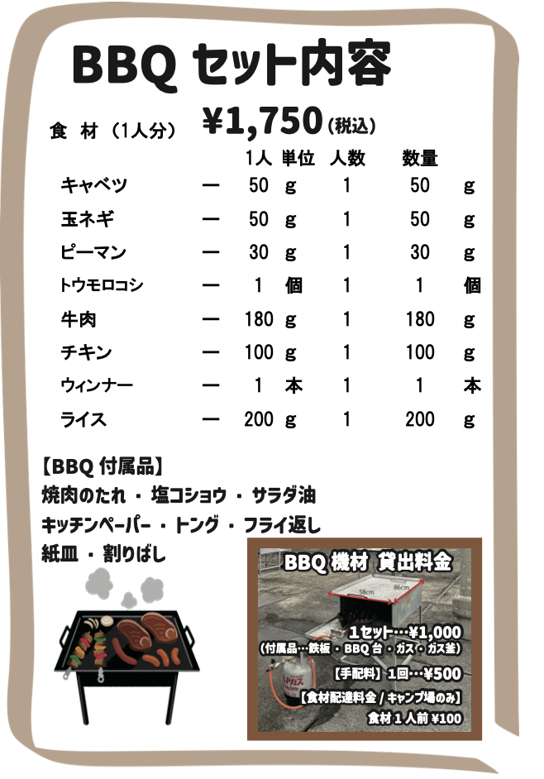
B B Q 注 文 表
団体名： |  |  |  |  | 担当者名： |  | 連絡先：
 | 【食材配達】 | 配達 ・ レストラン受取 (※営業時間のみ) |  |  |  | 【レストランちゅらうみ営業時間】 朝食 7：40〜 9：00 昼食 12：00〜13：00 夕食 17：30〜19：00
 |  | ↑ ↑ ↑ （どちらか選択）
配達： | 令和 年 月 日（ 曜日） 納品希望時間 ：
レストラン受取： | 令和 年 月 日（ 曜日） 受取希望時間 ： (※営業時間のみ)
班 分 け
1班 | 項目 | 人数 |  | 備考 （アレルギー等）
 | 中学生以上 |  | 名
 | 小学生 |  | 名
 | 未就学児 |  | 名
 | 合計 | 0 | 名
2班 | 項目 | 人数 |  | 備考 （アレルギー等）
 | 中学生以上 |  | 名
 | 小学生 |  | 名
 | 未就学児 |  | 名
 | 合計 | 0 | 名
3班 | 項目 | 人数 |  | 備考 （アレルギー等）
 | 中学生以上 |  | 名
 | 小学生 |  | 名
 | 未就学児 |  | 名
 | 合計 | 0 | 名
4班 | 項目 | 人数 |  | 備考 （アレルギー等）
 | 中学生以上 |  | 名
 | 小学生 |  | 名
 | 未就学児 |  | 名
 | 合計 | 0 | 名
5班 | 項目 | 人数 |  | 備考 （アレルギー等）
 | 中学生以上 |  | 名
 | 小学生 |  | 名
 | 未就学児 |  | 名
 | 合計 | 0 | 名
合計人数 | 0 |  | 名
備 考

野外炊飯班分け表 (2025_10)
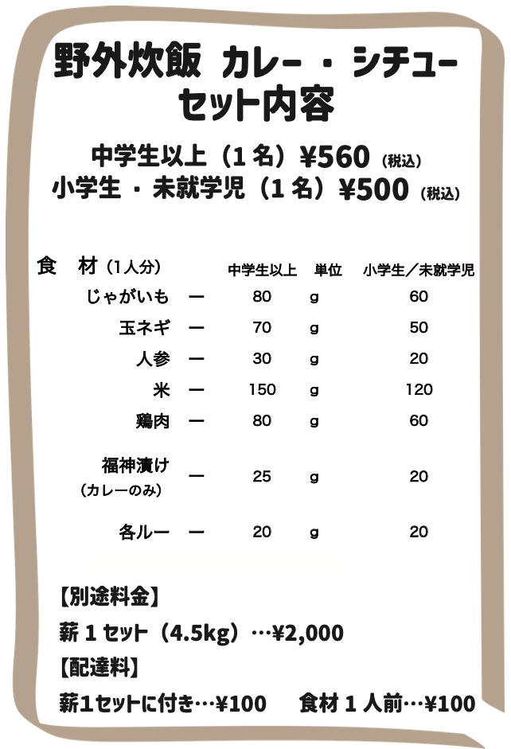
野 外 炊 飯 注 文 表
【種類】カレー ・ シチュー |  |  | ←（どちらか選択） |  | 担当者名：
団体名： |  |  |  |  | 連絡先：
 | 【食材配達】 | 配達 ・ レストラン受取 (※営業時間のみ) |  |  |  |  | 【レストランちゅらうみ営業時間】 朝食 7：40〜 9：00 昼食 12：00〜13：00 夕食 17：30〜19：00
 |  | ↑ ↑ ↑ （どちらか選択）
配達： | 令和 年 月 日（ 曜日） 納品希望時間 ：
レストラン受取： | 令和 年 月 日（ 曜日） 受取希望時間 ： (※営業時間のみ)
班 分 け
1班 | 項目 | 人数 |  | 備考 （アレルギー等） |  | 7班 | 項目 | 人数 |  | 備考 （アレルギー等）
 | 中学生以上 |  | 名 |  |  |  | 中学生以上 |  | 名
 | 小学生 |  | 名 |  |  |  | 小学生 |  | 名
 | 未就学児 |  | 名 |  |  |  | 未就学児 |  | 名
 | 合計 | 0 | 名 |  |  |  | 合計 | 0 | 名
2班 | 項目 | 人数 |  | 備考 （アレルギー等） |  | 8班 | 項目 | 人数 |  | 備考 （アレルギー等）
 | 中学生以上 |  | 名 |  |  |  | 中学生以上 |  | 名
 | 小学生 |  | 名 |  |  |  | 小学生 |  | 名
 | 未就学児 |  | 名 |  |  |  | 未就学児 |  | 名
 | 合計 | 0 | 名 |  |  |  | 合計 | 0 | 名
3班 | 項目 | 人数 |  | 備考 （アレルギー等） |  | 9班 | 項目 | 人数 |  | 備考 （アレルギー等）
 | 中学生以上 |  | 名 |  |  |  | 中学生以上 |  | 名
 | 小学生 |  | 名 |  |  |  | 小学生 |  | 名
 | 未就学児 |  | 名 |  |  |  | 未就学児 |  | 名
 | 合計 | 0 | 名 |  |  |  | 合計 | 0 | 名
4班 | 項目 | 人数 |  | 備考 （アレルギー等） |  | 10班 | 項目 | 人数 |  | 備考 （アレルギー等）
 | 中学生以上 |  | 名 |  |  |  | 中学生以上 |  | 名
 | 小学生 |  | 名 |  |  |  | 小学生 |  | 名
 | 未就学児 |  | 名 |  |  |  | 未就学児 |  | 名
 | 合計 | 0 | 名 |  |  |  | 合計 | 0 | 名
5班 | 項目 | 人数 |  | 備考 （アレルギー等） |  | 11班 | 項目 | 人数 |  | 備考 （アレルギー等）
 | 中学生以上 |  | 名 |  |  |  | 中学生以上 |  | 名
 | 小学生 |  | 名 |  |  |  | 小学生 |  | 名
 | 未就学児 |  | 名 |  |  |  | 未就学児 |  | 名
 | 合計 | 0 | 名 |  |  |  | 合計 | 0 | 名
6班 | 項目 | 人数 |  | 備考 （アレルギー等） |  | 12班 | 項目 | 人数 |  | 備考 （アレルギー等）
 | 中学生以上 |  | 名 |  |  |  | 中学生以上 |  | 名
 | 小学生 |  | 名 |  |  |  | 小学生 |  | 名
 | 未就学児 |  | 名 |  |  |  | 未就学児 |  | 名
 | 合計 | 0 | 名 |  |  |  | 合計 | 0 | 名
合計人数 | 0 | 名
備 考

